关系图
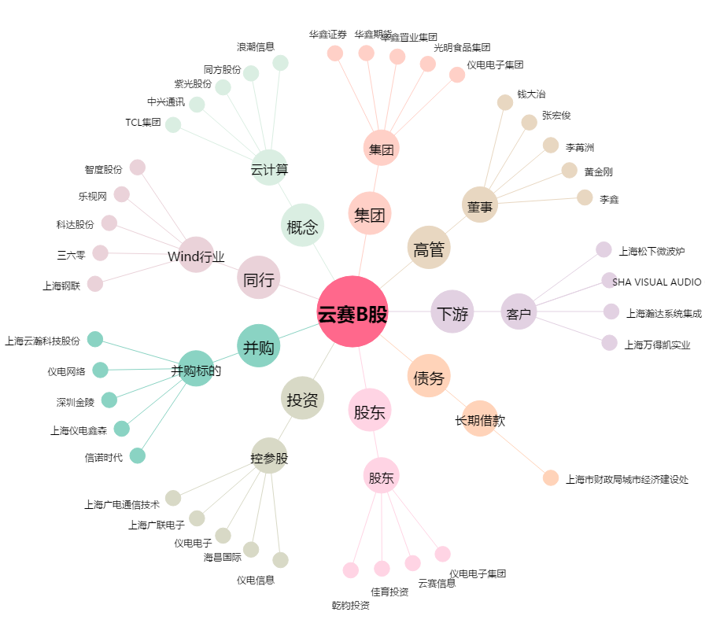
云赛B股[900901.SH] - 关系概览图

